图纸信息表
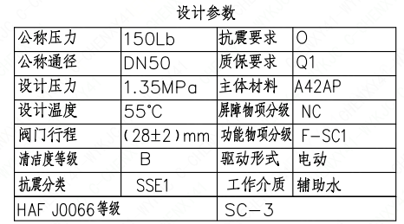
页码 | 表格名称 | 字段名称 | 字段值 | 标准字段名 | 标准字段值
1 | 设计参数 | 公称压力 | 150Lb
1 | 设计参数 | 公称通径 | DN50 | 阀门入口口径 | DN50
 |  |  |  | 阀门出口口径 | DN50
1 | 设计参数 | 设计压力 | 1.35MPa | 设计压力 | 1.35
1 | 设计参数 | 设计温度 | 55℃ | 设计温度 | 55
1 | 设计参数 | 阀门行程 | （28±2）mm
1 | 设计参数 | 清洁度等级 | B | 清洁度等级 | B
1 | 设计参数 | 抗震分类 | SSE1 | 抗震分类 | SSE1
1 | 设计参数 | 抗震要求 | O | 抗震要求 | O
1 | 设计参数 | 质保要求 | Q1 | 物项质保等级 | Q1
1 | 设计参数 | 主体材料 | A42AP
1 | 设计参数 | 屏障物项分级 | NC | 屏障物项分级 | NC
1 | 设计参数 | 功能物项分级 | F-SC1 | 功能物项分级（可运行性） | F-SC1
 |  |  |  | 功能物项分级（完整性） | F-SC1
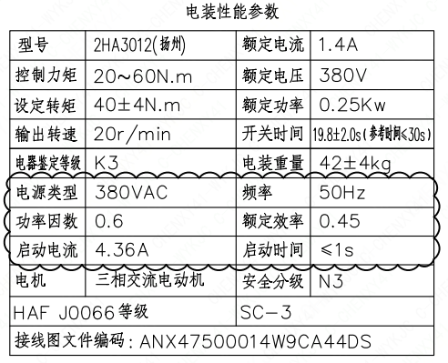
1 | 设计参数 | 驱动形式 | 电动 | 驱动类型 | Electric
1 | 设计参数 | 工作介质 | 辅助水 | 流体介质 | N
1 | 设计参数 | HAF J0066等级 | SC-3 | 核安全等级（阀门本体） | SC-3
1 | 电装性能参数 | 型号 | 2HA3012(扬州)
1 | 电装性能参数 | 控制力矩 | 20~60N.m
1 | 电装性能参数 | 设定转矩 | 40±4N.m
1 | 电装性能参数 | 输出转速 | 20r/min
1 | 电装性能参数 | 电器鉴定等级 | K3 | 驱动装置鉴定程序 | K3
1 | 电装性能参数 | 电源类型 | 380VAC
1 | 电装性能参数 | 功率因数 | 0.6
1 | 电装性能参数 | 启动电流 | 4.36A
1 | 电装性能参数 | 电机 | 三相交流电动机
1 | 电装性能参数 | 额定电流 | 1.4A
1 | 电装性能参数 | 额定电压 | 380V
1 | 电装性能参数 | 额定功率 | 0.25Kw
1 | 电装性能参数 | 开关时间 | 19.8±2.0s(参考时间<30s）
1 | 电装性能参数 | 电装重量 | 42±4kg
1 | 电装性能参数 | 频率 | 50Hz
1 | 电装性能参数 | 额定效率 | 0.45
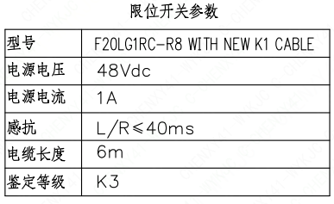
1 | 电装性能参数 | 启动时间 | ≤1s
1 | 电装性能参数 | 安全分级 | N3
1 | 电装性能参数 | HAF J0066等级 | SC-3 | 核安全等级（执行机构） | SC-3
1 | 电装性能参数 | 接线图文件编码 | ANX47500014W9CA44DS
1 | 限位开关参数 | 型号 | F20LG1RC-R8 WITH NEW K1 CABLE
1 | 限位开关参数 | 电源电压 | 48Vdc
1 | 限位开关参数 | 电源电流 | 1A
1 | 限位开关参数 | 感抗 | L/R≤40ms
1 | 限位开关参数 | 电缆长度 | 6m
1 | 限位开关参数 | 鉴定等级 | K3 | 限位开关鉴定程序 | K3
1 | 阀门参数表 | FI | 1RIS1248VN/1RIS2248VN/2RIS1248VN/2RIS2248VN | 功能位置编码 | 1RIS1248VN,1RIS2248VN,2RIS1248VN,2RIS2248VN
1 | 阀门参数表 | 阀门通径 mm | 50 | 阀门入口口径 | DN50
 |  |  |  | 阀门出口口径 | DN50
1 | 阀门参数表 | 阀门通径 in | 2
1 | 阀门参数表 | 开关力矩(N·m)（实际值） | 40±4
1 | 阀门参数表 | 重量(kg)（理论值） | 82±8
1 | 阀门参数表 | 重量(kg)（参考值） | ≤100
1 | 阀门参数表 | 重心(x,y,z)（理论值） | (14,-17,387)
1 | 阀门参数表 | 阀体最小壁厚(mm) | 5.3
1 | 阀门参数表 | 采购RIN | SAN-SC0050-A | 采购RIN码 | SAN-SC0050-A
1 | 阀门参数表 | 供货RIN | SANSSC0050PACGH | 供货RIN码 | SANSSC0050PACCH
1 | 阀门参数表 | 接管尺寸(mm) | Φ60.3X3.91 | 入口接管外径 | 60.3
 |  |  |  | 入口接管壁厚 | 3.91
 |  |  |  | 出口接管外径 | 60.3
 |  |  |  | 出口接管壁厚 | 3.91
 |  |  |  | 三通接管外径 | 60.3
 |  |  |  | 三通接管壁厚 | 3.91
1 | 阀门参数表 | A→C CV（计算值） | 38.1 | 设计要求流量系数(A→C) | 38.1
1 | 阀门参数表 | B→C CV（计算值） | 66 | 设计要求流量系数 | 66
1 | 阀门参数表 | 外形图文件编码 | ANX47500003W9CA44DD 1/2

试验要求
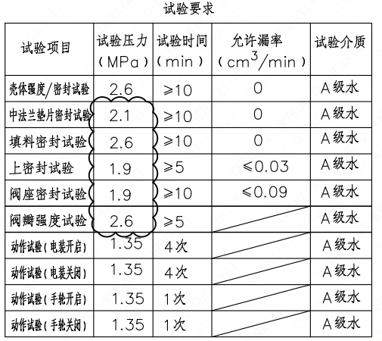
页码 | 试验项目 | 试验压力(MPa) | 试验时间(min) | 允许漏率(cm3/min) | 试验介质
1 | 壳体强度/密封试验 | 2.6 | ≥10 | 0 | A级水
1 | 中法兰垫片密封试验 | 2.1 | ≥10 | 0 | A级水
1 | 填料密封试验 | 2.6 | ≥10 | 0 | A级水
1 | 上密封试验 | 1.9 | ≥5 | ≤0.03 | A级水
1 | 阀座密封试验 | 1.9 | ≥10 | ≤0.09 | A级水
1 | 阀瓣强度试验 | 2.6 | ≥5 |  | A级水
1 | 动作试验(电装开启) | 1.35 | 4次 |  | A级水
1 | 动作试验(电装关闭) | 1.35 | 4次 |  | A级水
1 | 动作试验(手轮开启) | 1.35 | 1次 |  | A级水
1 | 动作试验(手轮关闭) | 1.35 | 1次 |  | A级水

材料清单
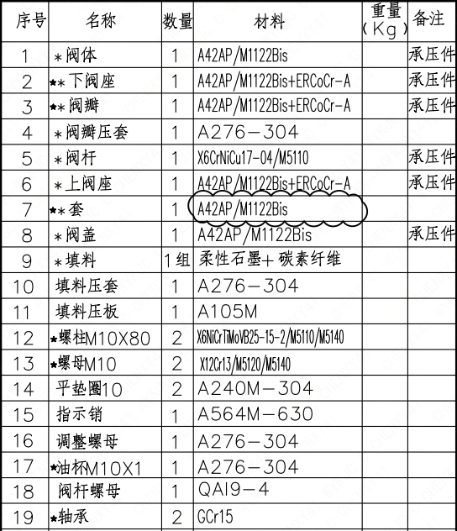
页码 | 序号 | 名称 | 数量 | 材料 | 重量(Kg) | 备注
1 | 1 | *阀体 | 1 | A42AP/M1122Bis |  | 承压件
1 | 2 | ★*下阀座 | 1 | A42AP/M1122Bis+ERCoCr-A |  | 承压件
1 | 3 | ★*阀瓣 | 1 | A42AP/M1122Bis+ERCoCr-A |  | 承压件
1 | 4 | *阀瓣压套 | 1 | A276-304
1 | 5 | *阀杆 | 1 | X6CrNiCu17-04/M5110 |  | 承压件
1 | 6 | *上阀座 | 1 | A42AP/M1122Bis+ERCoCr-A |  | 承压件
1 | 7 | ★*套 | 1 | A42AP/M1122Bis
1 | 8 | *阀盖 | 1 | A42AP/M1122Bis |  | 承压件
1 | 9 | *填料 | 1组 | 柔性石墨+碳素纤维
1 | 10 | 填料压套 | 1 | A276-304
1 | 11 | 填料压板 | 1 | A105M
1 | 12 | ★螺柱M10×80 | 2 | X6NiCrTiMoVB25-15-2/M5110/M5140
1 | 13 | ★螺母M10 | 2 | X12Cr13/M5120/M5140
1 | 14 | 平垫圈10 | 2 | A240M-304
1 | 15 | 指示销 | 1 | A564M-630
1 | 16 | 调整螺母 | 1 | A276-304
1 | 17 | ★油杯M10×1 | 1 | A276-304
1 | 18 | 阀杆螺母 | 1 | QA19-4
1 | 19 | ★轴承 | 2 | GCr15
1 | 20 | 开关压板 | 2 | A240M-304
1 | 21 | 挡板 | 1 | A276-304
1 | 22 | 挡板销 | 1 | A564M-630
1 | 23 | ★*缠绕垫圈 | 1 | 316夹柔性石墨
1 | 24 | ★*石墨环 | 2 | 柔性石墨
1 | 25 | 抗震支耳 | 4 | A105M
1 | 26 | 内六角螺柱M10×35 | 4 | SA453M-660
1 | 27 | 平垫圈10 | 4 | A240M-304
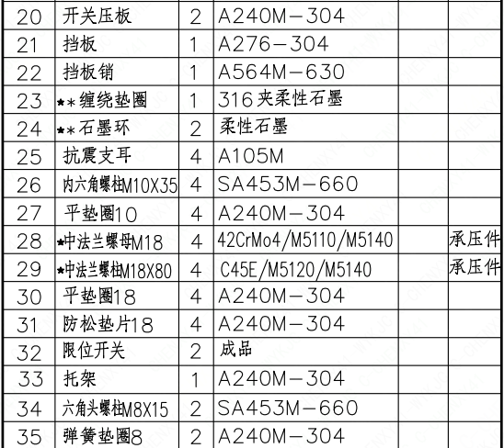
1 | 28 | ★中法兰螺母M18 | 4 | 42CrMo4/M5110/M5140 |  | 承压件
1 | 29 | ★中法兰螺柱M18×80 | 4 | C45E/M5120/M5140 |  | 承压件
1 | 30 | 平垫圈18 | 4 | A240M-304
1 | 31 | 防松垫片18 | 4 | A240M-304
1 | 32 | 限位开关 | 2 | 成品
1 | 33 | 托架 | 1 | A240M-304
1 | 34 | 六角头螺柱M8×15 | 2 | SA453M-660
1 | 35 | 弹簧垫圈8 | 2 | A240M-304
1 | 36 | 六角头螺栓M5×10 | 4 | SA453M-660
1 | 37 | 弹簧垫圈5 | 4 | A240M-304
1 | 38 | 平垫圈5 | 4 | A240M-304
1 | 39 | 销 | 1 | A564M-630
1 | 40 | ★电动装置 | 1 | 成品 | 42±4
1 | 41 | 链 | 1 | 304

图签栏
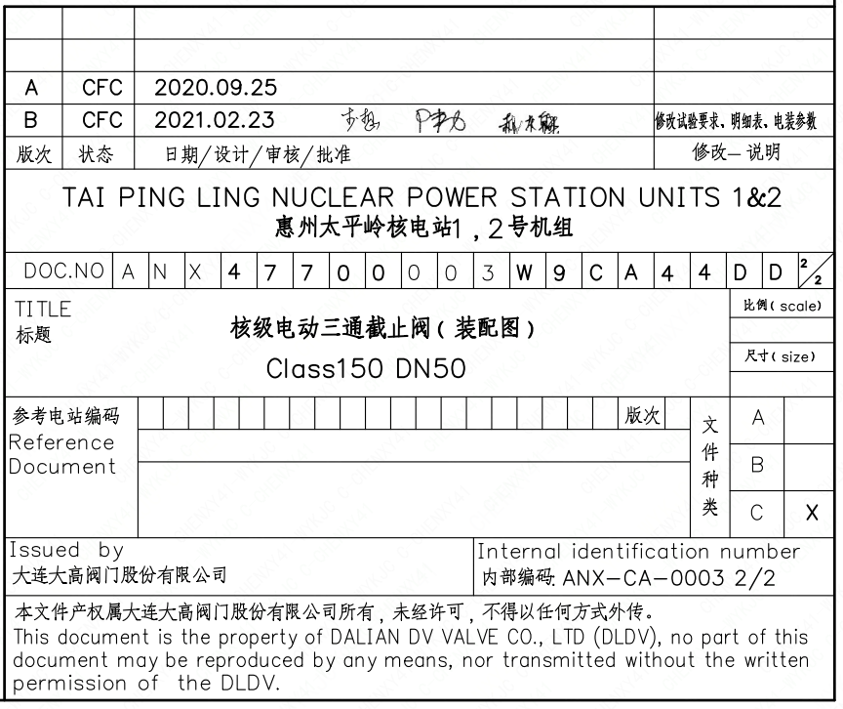
页码 | 文件编码 | 卷标 | 标题 | 参考文件编码 | 参考电站编码版次
1 | ANX47700003W9CA44DD | 2/2 | 核级电动三通截止阀（装配图）Class150 DN50

